상품제안서
플루보 PPS PD 3.0 25W 고속충전기 | 상품코드: F31705

 |  |  |  |  |  |  | 02-412-0044 | www.easy1.co.kr
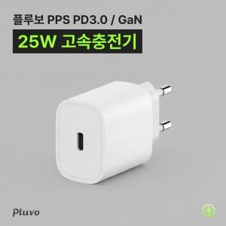

【상세/제작정보】 | <p>휴대가 간편한 화이트 색상의 깔끔한 고속충전기!</p><p>100개 미만 일괄 인쇄비 25,000원&nbsp;</p><p>100개 이상 일괄 배송비 무료</p><p>100개 미만 1박스당 배송비 5000원 (1BOX 100EA)​&nbsp;</p>

【인쇄/포장옵션】 | 레이저, 풀칼라 / 시판박스

【공급단가】 | 수량 | 100~ | 300~ | 500~ | 1,000~ | 3,000~
*VAT별도 | 단가 | 3,180원 | 3,130원 | 3,050원 | 2,970원 | 2,920원

【상품 URL】 | http://www.easy1.co.kr/src/goods_detail.php?gdno=31705

